Naslovnica
IZVJEŠĆE O OSTVARIVANJU PLANA UPRAVLJANJA I GODIŠNJEG PROGRAMA ZAŠTITE, ODRŽAVANJA, OČUVANJA, PROMICANJA I KORIŠTENJA PARKA PRIRODE "ŽUMBERAK - SAMOBORSKO GORJE" ZA 2022. GODINU
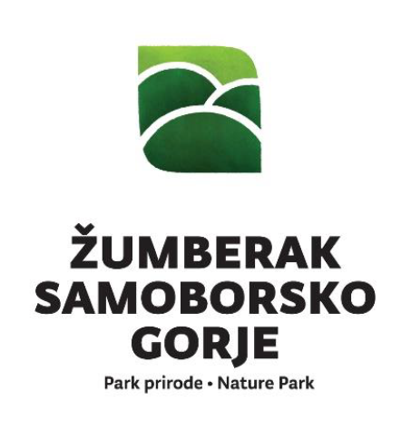

URBROJ: 238-17-24-1-23-049-2-1
U Sošicama, 31. ožujka 2023.

Ravnatelj
Kristijan Brkić, prof.

